路徑工具
1. 介面參考
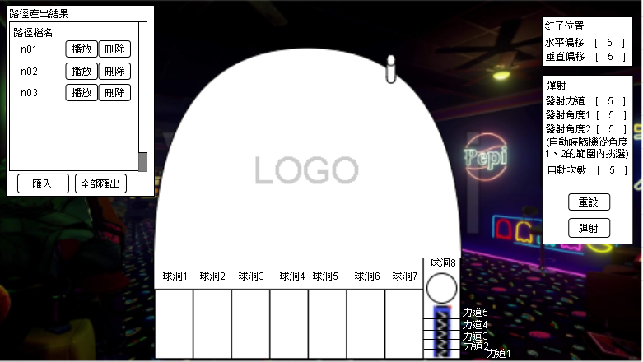

* 需要保留更換模型的彈性空間
* 工具使用平台預設為 H5 網頁

2. 功能說明
2-1. 釘子位置
2-1-1. 控制下圖紅框中釘子的 X,Y 軸來移動該釘子的位置


2-2. 彈射
2-2-1. 發射力道：彈簧總長拆成一樣長的 5 等分，由上至下區分成5種力道，例如：填1，表示使用1的力道發射彈珠
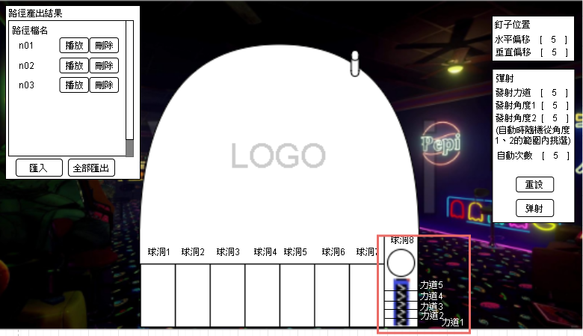

2-2-2. 發射角度：發射位置偏斜的角度，角度1跟角度2填寫不一樣的值則在自動過程中隨機從1~2的範圍中挑選
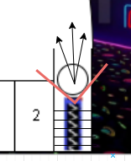

2-2-3. 自動次數：依據填入的數值執行 N 次
2-2-4. 重設：將發射力道、發射角度1、發射角度2的數值參數恢復成預設值
2-2-5. 彈射：點擊後依據上列數值發射彈珠，如果自動次數大於1則自動執行 N 次

2-3. 路徑產生結果
2-3-1. 每次發射後產生出一條移動路徑的條目，如果自動次數大於1則依據自動次數產生對應的數量
2-3-2. 路徑檔名：系統流水號檔名
2-3-3. 播放：在畫面上重播該路徑的移動過程，播放過程中右側的參數變更成該路徑的設定值，設定值保留至播放或產生新的路徑 (讓使用者可以微調設定)
2-3-4. 刪除：移除此條目
2-3-5. 匯入：從電腦中讀取路徑檔案，並可進行播放
2-3-6. 全部匯出：將結果清單的路徑下載至電腦中，一條路徑存一個 json 檔

3. 路徑資料內容 (參考)
3-1. 數值：發射力道、發射角度
3-2. 結果：移動座標、進洞位置

